测试问题一览
编号 | 游戏场景说明 | 问题描述 | 记录日期 | 记录者 | 责任者 | 修改期限 | 确认者 | 完成日
1 | 游戏详情页 游戏介绍展开没有显示全部内容 |  | 2014-10-28 | 殷专成 |  |  | 殷专成 | 2014-10-29
2 | 首页顶部漂浮窗 a.配色调整为黑色底 b.没有显示自己的图标（imageName），没有图标是 可以显示默认图标 |  | 2014-10-29 | 殷专成 |  |  | 殷专成 | 2014-10-30
3 | a.首页没有轮播Banner b.首页追加的滚动Banner 跳转链接为完整的URL （如 ： http://channel.wostore.cn:8080/wogamewap/changWan） 跳转不正常 | 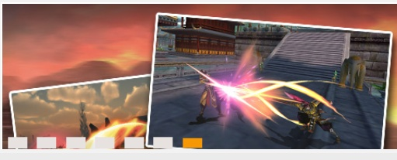 | 2014-10-29 | 殷专成 |  |  | 殷专成 | 2014-10-30
4 | 首页活动模块 跳转链接为完整的URL （网游活动： http://localhost:8060/wogamewap/netgame/info 活动： http://localhost:8060/wogamewap/gameInfo/list.do） 跳转不正常 | 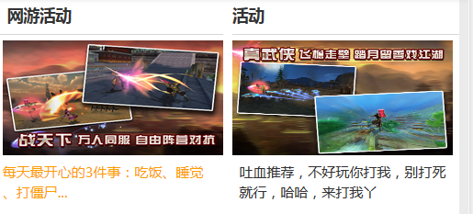 | 2014-10-29 | 殷专成 |  |  | 殷专成 | 2014-10-30
5 | 首页活动 标题为活动（不需通过后台取值） | 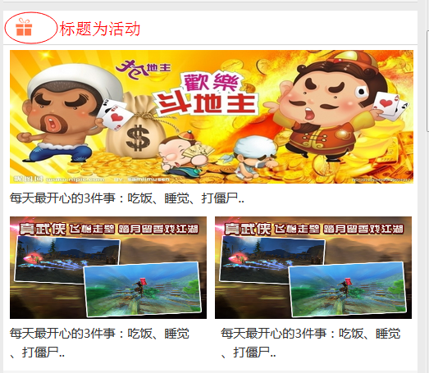 | 2014-10-29 | 殷专成 |  |  | 殷专成 | 2014-10-30
6 | 首页底部广告位 a.没有显示自己的图标（imageName），没有图标是 可以显示默认图标 b.下载链接后台配置为 http://wostore.cn/wo14866 点击后本页面下载，不跳转 |  | 2014-10-29 | 殷专成 |  |  | 殷专成 | 2014-10-30
7 | 游戏详情页 footer放到下载按钮的下面 | 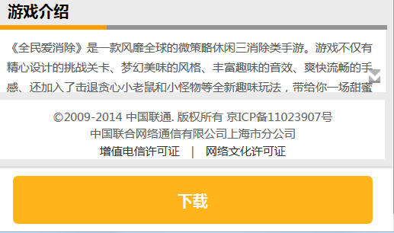 | 2014-10-29 | 殷专成 |  |  | 殷专成 | 2014-10-30
8 | 首页点击分类类型(如网游类型)进入分类详情有乱码 | 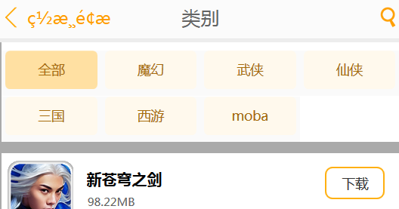 | 2014-10-29 | 殷专成 |  |  | 殷专成 | 2014-10-30
9 | 所有的游戏只有点击图标才能进游戏详情 需要修改成点击该div区域（至少点击标题的时候）也可以进人游戏详情 |  | 2014-10-29 | 殷专成 |  |  | 殷专成 | 2014-10-30
10 | 首页底部广告位 a.删除关闭图标(点击关闭图标，关闭的是顶部的漂浮窗) b.外边框的颜色太显眼 |  | 2014-10-30 | 殷专成 |  |  | 殷专成 | 2014-10-30
11 | a.0元畅玩页的URL不正确 http://channel.wostore.cn:8080/wogame3/changWan 不可以修改为： http://channel.wostore.cn:8080/wogame3/member b.0元畅玩页无footer |  | 2014-10-30 | 殷专成 |  |  | 殷专成 | 2014-10-30
12 | 首页 火热和最新版的下载功能没有实现 |  | 2014-11-03 | 常秀秀 |  |  | 殷专成 | 2014-11-04
13 | 首页 最新榜中，UI样式调整。将游戏的一句话介绍提到右边空白处，灰线作为分割符。 现在灰线条的分割容易搞错上下文 | 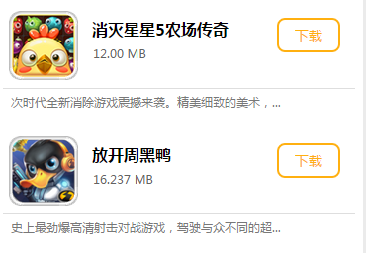 | 2014-11-03 | 阮涛 |  |  | 殷专成 | 2014-11-04
14 | 活动，资讯，网游活动页调整 | 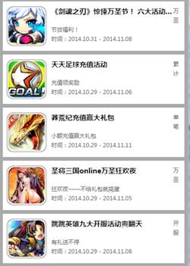 | 2014-11-03 | 阮涛 |  |  | 殷专成 | 2014-11-04
15 | 下载时常出现服务器错误 推荐页，排行页等 |  | 2014-11-03 | 常秀秀 |  |  | 殷专成 | 2014-11-04
16 | 新服预告的下载按钮点击后 去了游戏详情页，没有直接下载 | 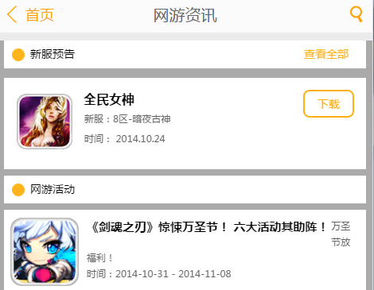 | 2014-11-03 | 常秀秀 |  |  | 殷专成 | 2014-11-04
17 | 搜索页面下载按钮点击没有反应 |  | 2014-11-04 | 常秀秀 |  |  | 殷专成 | 2014-11-04

 |  |  | 统计
 |  |  | 完了数 | 未完了 | 总数 | 完了率
 |  |  | #REF! | #REF! | 0

测试问题一览(初版)
编号 | 游戏场景说明 | 问题描述 | 记录日期 | 记录者 | 责任者 | 修改期限 | 确认者 | 完成日
1 | 首页轮播广告没有显示 res_type所对应的类型 2:游戏 3:专题 4:活动 |  | 2014-10-20 | 殷专成
2 | 首页icon没有上传 |  | 2014-10-20 | 殷专成
3 | 首页火热等前面的icon没有 游戏不对齐 | 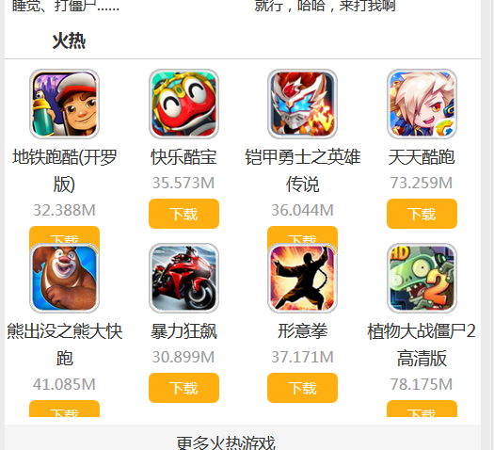 | 2014-10-20 | 殷专成
4 | 首页开服信息 显示以当天日期为准，前7天到当天的游戏列表，呈现在开服信息模块中 | 原NetGameController下有个方法netGameLatestServerList取前7天的数据，不知你是否要用（暂时我rollback回来了） 还是你会在前台js中判断时间 | 2014-10-20 | 殷专成
5 | 首页没有看到footer |  | 2014-10-20 | 殷专成
6 | 点击分类进去，有乱码 返回按钮无效 不应显示“推荐”，显示具体分类 | 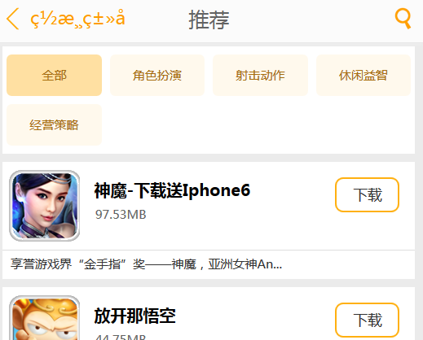 | 2014-10-20 | 殷专成
7 | 分类游戏中下拉没有加载 更多游戏 |  | 2014-10-20 | 殷专成
8 | 分类等页面没有加footer |  | 2014-10-20 | 殷专成
9 | 活动咨讯页面布局有些问题 资讯页的“活动列表1”修改为“资讯列表” | 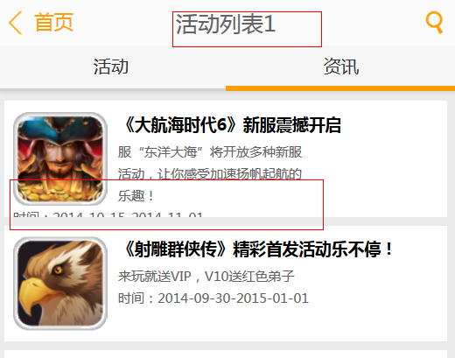 | 2014-10-20 | 殷专成
10 | 活动详情中图片没有加载成功 | 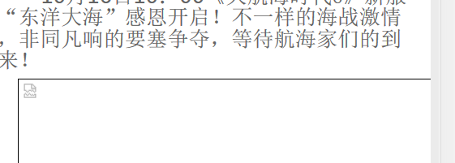 | 2014-10-20 | 殷专成
11 | 首页“更多火热游戏”的链接错误，跳转到了排行页 |  | 2014-10-20 | 殷专成
12 | 游戏详情点击图标， 该图片铺满整个屏幕 |  | 2014-10-20 | 殷专成
13 | 点击搜索按钮时， 热词没有显示 |  | 2014-10-20 | 殷专成

 |  |  | 统计
 |  |  | 完了数 | 未完了 | 总数 | 完了率
 |  |  | #REF! | #REF! | 1 | #REF!

